Export
Media | Identifiants | Titre(s) | Dénominations | Statut au regard de la collection | Domaine | Matériaux et techniques | Dimensions
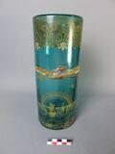 | 2023.1.1 | Vase commémoratif de la traversée de la Manche par Harriet Quimby en 1912 | vase /OBJET DOMESTIQUE/objet décoratif ou de rangement/vase | Acquis | arts décoratifs /domaine disciplinaire/arts décoratifs | verre /matériau d'origine minérale/verre émail /technique polyvalente/émail | D. cm 10 H. cm 24,4

